Sheet8
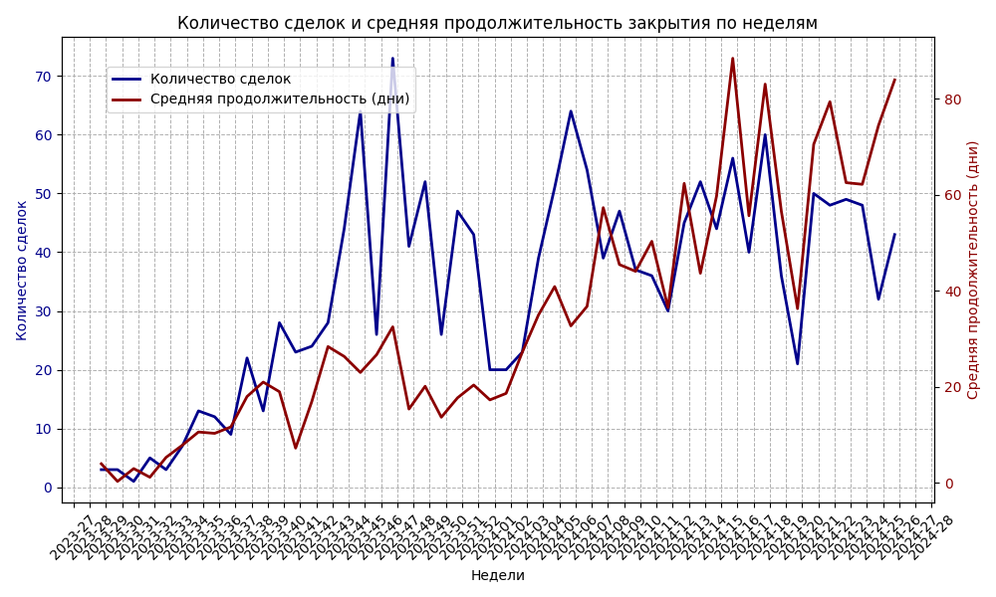

анализ графика

ChatGPT сказал:

ChatGPT

Глядя на график, можно сделать несколько наблюдений:

1. Тренд количества сделок (синяя линия):

В начале наблюдается низкое количество сделок, постепенно растущее до примерно 20 недели, после чего количество сделок резко увеличивается до пикового значения в середине графика (примерно 55 сделок).
Затем количество сделок колеблется, демонстрируя несколько значительных падений и подъемов, с некоторыми сильными колебаниями в течение всего периода.
Общая тенденция — значительный рост в первые недели с последующими колебаниями.

2. Тренд средней продолжительности сделок (красная линия):

В начале средней продолжительности (около 20-30 дней) наблюдается стабильно низкий уровень. Однако по мере увеличения числа сделок, средняя продолжительность закрытия сделок начинает также увеличиваться.
Пиковая продолжительность превышает 80 дней на одном из интервалов (примерно на 70-й неделе), что говорит о том, что некоторые сделки требуют больше времени для закрытия.
Несмотря на колебания, виден общий тренд увеличения продолжительности сделок.

3. Взаимосвязь между количеством сделок и продолжительностью:

В начале графика (первая половина) можно наблюдать обратную корреляцию: при росте количества сделок продолжительность снижается или остается относительно стабильной.
Во второй половине графика, наоборот, наблюдаются периоды, когда продолжительность сделок возрастает параллельно с увеличением количества сделок, что может указывать на более сложные или более длительные сделки по мере увеличения числа сделок.

Выводы и возможные гипотезы:

Рост количества сделок: Наблюдается явный тренд увеличения числа сделок в начале периода. Это может быть связано с увеличением спроса или с повышением активности продаж.
Увеличение продолжительности сделок: По мере роста количества сделок, средняя продолжительность также растет, особенно во второй половине периода. Это может свидетельствовать о том, что либо сделки стали более сложными, либо ресурсы команды ограничены, и закрытие сделок занимает больше времени.
Рекомендации:
Возможно, необходимо улучшить процессы управления сделками для сокращения времени закрытия.
Также стоит рассмотреть возможность автоматизации или найма дополнительных ресурсов для обработки большего количества сделок.

Какие факторы могли повлиять на рост продолжительности сделок?

ChatGPT сказал:

ChatGPT

Рост продолжительности сделок может быть вызван несколькими факторами, как внутренними, так и внешними, которые могли повлиять на процессы продаж. Рассмотрим возможные причины:

1. Рост объема сделок:

Перегрузка команды продаж: Если количество сделок значительно увеличилось, команда продаж могла быть перегружена, что могло замедлить процесс обработки сделок. Если менеджеры по продажам не успевают вовремя завершать сделки, продолжительность их закрытия увеличивается.
Расширение клиентской базы: Увеличение количества сделок может свидетельствовать о том, что компания начала работать с новыми клиентами или сегментами рынка, где продажи могут требовать больше времени для переговоров и заключения договоренностей.

2. Изменение сложности сделок:

Увеличение сложности продуктов или услуг: Возможно, компания начала предлагать более сложные или кастомизированные продукты, что увеличило время на подготовку предложения, демонстрацию или согласование условий сделки.
Многоэтапные сделки: Продажи стали более многоэтапными, включая дополнительные переговоры, утверждение бюджета, согласование условий с различными отделами клиента, что естественным образом удлиняет процесс.

3. Изменения в процессах внутри компании:

Изменение процесса продаж: Внутренние изменения, такие как изменение стратегии продаж, внедрение новых инструментов или переход на новый CRM-сервис, могли временно замедлить работу команды, что повлияло на длительность сделок.
Изменение политики ценообразования: Если произошли изменения в политике ценообразования, это могло требовать дополнительных согласований и переговоров с клиентами, увеличивая продолжительность сделки.

4. Влияние внешних факторов:

Экономическая ситуация: В случае экономических колебаний (например, спад или кризис), клиенты могут дольше принимать решения о покупке, что приводит к увеличению времени на переговоры.
Сезонность: В некоторых индустриях спрос может сильно колебаться в зависимости от времени года, что влияет на скорость принятия решений клиентами. Например, в преддверии праздничных сезонов или в конце года сделки могут закрываться быстрее или медленнее, в зависимости от стратегии клиентов.

5. Изменение профиля клиентов:

Работа с новыми сегментами: Если компания начала работать с новыми сегментами рынка (например, крупные корпоративные клиенты), такие сделки могут потребовать больше времени из-за более сложных структур закупок, необходимости утверждения бюджета или большого количества заинтересованных сторон в компании клиента.
Рост числа холодных лидов: Если команда стала работать с менее подготовленными клиентами или холодными лидами, то цикл сделки может удлиняться из-за необходимости дополнительной работы по формированию потребности.

6. Технические и логистические барьеры:

Задержки в поставках или производстве: Если компания сталкивается с логистическими проблемами, задержками в производстве или доставке товаров, это может повлиять на время заключения сделок, особенно в случае B2B продаж.
Проблемы с интеграцией новых технологий: Если в компании внедряются новые технологии или инструменты, сотрудники могут тратить больше времени на адаптацию и работу с ними, что может замедлить процессы.

7. Увеличение требований со стороны клиентов:

Увеличение требований к кастомизации: Клиенты могут требовать более кастомизированные решения, что увеличивает время на подготовку предложения, адаптацию продукта и выполнение дополнительных задач.
Увеличение количества запросов и вопросов: Некоторые клиенты могут быть более требовательными, что ведет к дополнительным этапам согласований и проверок перед заключением сделки.

8. Проблемы с квалификацией лидов:

Неэффективная квалификация лидов: Если лиды, которые попадают в работу команде продаж, недостаточно квалифицированы, менеджеры могут тратить больше времени на доведение их до сделки, что может увеличить продолжительность сделок.

Возможные действия для улучшения:

1. Оптимизация процесса продаж: Пересмотр текущих процессов для улучшения их эффективности. Это может включать анализ воронки продаж и устранение узких мест.
2. Анализ ресурсов команды: Оценка текущей загрузки команды и, при необходимости, увеличение числа сотрудников или внедрение автоматизации для работы с большим объемом сделок.
3. Улучшение работы с лидами: Пересмотр процесса квалификации лидов для того, чтобы сократить время, затрачиваемое на неэффективные сделки.
4. Работа с клиентами и обучение: Если клиенты требуют больше времени на сделки, можно улучшить взаимодействие с ними, оптимизировать предложения и ускорить процесс принятия решений.

Эти факторы могут объяснять увеличение продолжительности сделок, и дальнейший анализ может помочь точнее определить ключевые причины в вашем конкретном случае.

1. P-value ANOVA теста (отображен на графике):

Если p-value меньше 0.05, это говорит о том, что различия в продолжительности сделок для различных уровней качества являются статистически значимыми. Это означает, что качество сделки действительно влияет на продолжительность её закрытия.
Если p-value больше 0.05, то различия между категориями качества незначимы, и влияние качества на продолжительность сделок можно считать несущественным.

2. Средняя продолжительность для каждой категории качества:

Если на графике видны явные различия в средней продолжительности сделок для разных уровней качества, это также является важным показателем.
Категории с высокой средней продолжительностью могут указывать на более сложные или длительные сделки.
Категории с низкой средней продолжительностью могут свидетельствовать о более простых сделках, которые быстрее проходят цикл закрытия.

Возможные выводы (на основе графика):

1. Статистическая значимость (p-value):

Если p-value меньше 0.05: Это указывает на то, что качество сделки действительно оказывает влияние на продолжительность её закрытия. Следовательно, сделки разных качеств требуют различного времени для закрытия.
Если p-value больше 0.05: Это означает, что различия между категориями качества не являются значимыми, и качество сделки не оказывает существенного влияния на продолжительность сделки.

2. Анализ различий в средней продолжительности:

Если на графике присутствуют категории с очень высокой средней продолжительностью, это может указывать на проблемы с управлением или ресурсами для обработки сделок этого качества. Возможно, стоит рассмотреть оптимизацию процессов для этих сделок.
Если категории с низкой средней продолжительностью занимают значительную долю сделок, это может говорить о том, что сделки с высоким качеством закрываются быстрее.

3. Практическая интерпретация:

Если качество оказывает значительное влияние, то можно адаптировать процесс продаж в зависимости от уровня качества сделки. Например, для сделок с более высоким качеством могут быть выделены дополнительные ресурсы или оптимизирован процесс работы с клиентом.
Если качество не оказывает значительного влияния, то стоит искать другие факторы, которые могут влиять на продолжительность сделки (например, размер сделки, тип клиента и т.д.).

Заключение:

Окончательный вывод будет зависеть от того, что показывает p-value и как распределены категории по продолжительности. Если разница статистически значима, то качество действительно влияет на скорость закрытия сделок. Если нет — значит, есть другие более важные факторы, которые влияют на продолжительность.

